Resposta 1
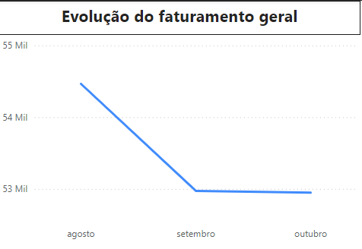
Como está a evolução do meu faturamento em geral (todos os produtos)?

Reposta 2
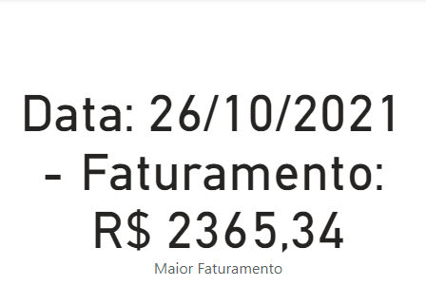
Qual foi o meu melhor dia em vendas?

Resposta 3
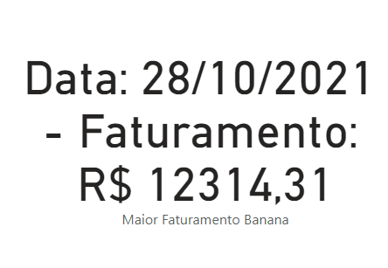
Qual foi o dia em que eu mais vendi Bananas?

Resposta 4
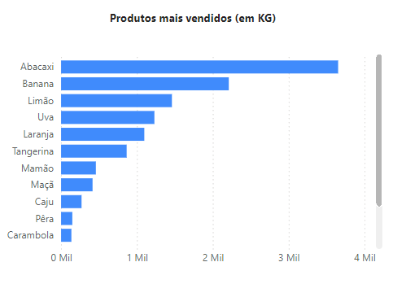
Qual produto eu vendo em maior quantidade (kg)?

Resposta 5
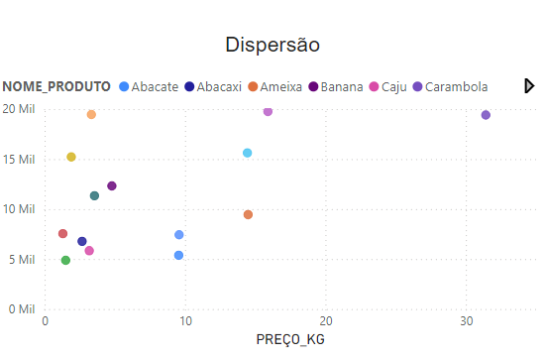
Quais estratégias você sugeriria para um faturamento maior?

